Hoja1
Caracteristicas | AMD Ryzen 7 4800 H | Apple M1 | Intel i7 10750H
#nucleos | 8 | 8 (4x3.2GHz Firestorm, 4x 2 GHz Icestorm energy efficient) | 6
Frecuencia Base | 2.9 GHz | 3.2 GHz | 2.6 GHz
Frecuencia maxima | 4.2 GHz | 3.2 GHz | 5 GHz
Subprocesos | 16 | 8 | 12
Cache | L2 4096Kb (4 Mb), L3 8192 Kb (8 Mb) | L2 16384 Kb (16 Mb) | 12288 Kb (12 Mb)
Imagen | 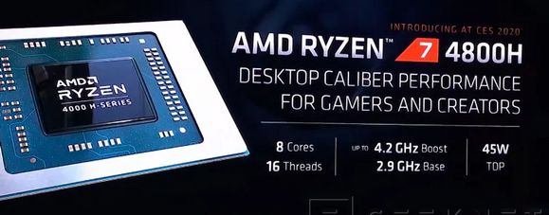 | 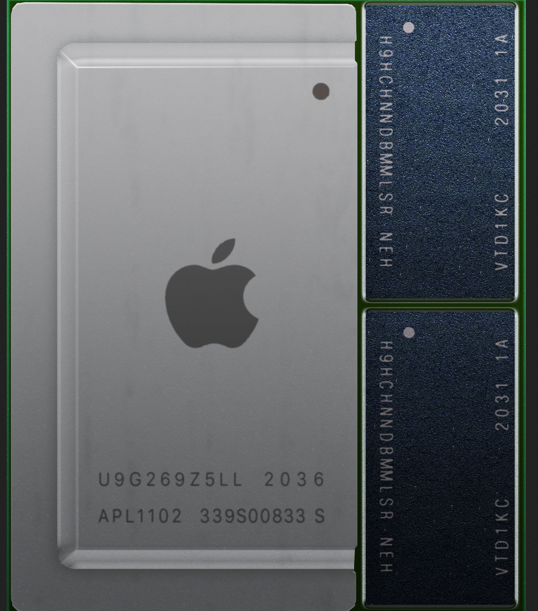 | 

 | Ryzen 9 5950x | Ryzen 7 5800x | i9 10900k
#nucleos | 16 | 8 (4x3.2GHz Firestorm, 4x 2 GHz Icestorm energy efficient) | 10
Frecuencia Base | 3.4 | 3.8 | 3.7
Frecuencia maxima | 4.9 | 4.7 | 5.3
Subprocesos | 32 | 16 | 20
Cache | 72Mb | 36Mb | 32 Mb
 | hermano mayor → edición de video | Marcelo → productividad | Matilda → gamer

